상품제안서
수첩형 점착메모지 | 상품코드: F18007

 |  |  |  |  |  |  | 02-412-0044 | www.easy1.co.kr
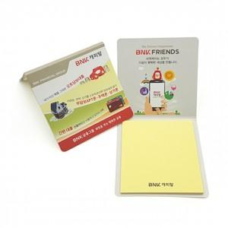

【상세/제작정보】

【인쇄/포장옵션】 | 실크 / OPP(비닐)

【공급단가】 | 수량 | 1,000~ | 3,000~ | 5,000~ | 10,000~ | 30,000~
*VAT별도 | 내지1도 | 200원 | 190원 | 180원 | 180원 | 170원
 | 내지컬러 | 260원 | 250원 | 240원 | 230원 | 220원

【상품 URL】 | http://www.easy1.co.kr/src/goods_detail.php?gdno=18007

